ファクト抽出
#
5 | トウモロコシなどの穀物を原料としたバイオエタノールは、単位面積当たりの収穫量に限りがあるため、増大するアルコール需要を満たせない可能性があり、植物リグノセルロース系バイオマスは、バイオエタノール生産のための代替（非デンプン）再生可能原料であると考えられている
5 | エンド-1,4b-グルカナーゼ（EG）とエキソ-セロビオヒドロラーゼ（CBH）は不溶性セルロースの加水分解を触媒してセロオリゴ糖（主産物はセロビオース）にし、bグルコシダーゼ（BGL）はそのオリゴ糖をグルコースに変換している。キシラナーゼは他の付属酵素（a-ララビノフラノシダーゼ、フェルロイルおよびアセチルキシランエステラーゼ、b-キシロシダーゼなど）と共に、ヘミセルロースの加水分解を触媒する。
5 | セルロース系原料の種類にかかわらず、酵素のコストと加水分解効率は、バイオマスバイオコンバージョンプロセスの商業化を制限する主要因である（Himmelら、1999；GalbeとZacchi、2002；Nievesら、1998）
5 | 酵素生産コストは、酵素生産微生物株の生産性と発酵ブロス中の最終活性（タンパク質）収量に密接に関連している（Duff and Murray, 1996; Himmel et al.）
5 | リグノセルロースの糖化過程におけるマルチ酵素複合体の加水分解効率は、個々の酵素の特性とマルチ酵素カクテル中の比率の両方に依存する。
5 | 糸状菌はセルラーゼやヘミセルラーゼの主要な供給源である。Trichoderma sp.の変異株（T. viride, T. reesei, T. longibrachiatum）は、結晶性セルロースの最も生産的で強力な破壊者と長い間考えられてきた（Galbe and Zacchi, 2002; Mandels and Sternberg, 1976; Nieves et al.、1998）。
5 | T. reeseiの主要酵素は2つのセロビオヒドロラーゼ（CBH IとII）であり、2つの主要なエンドグルカナーゼと相乗的に作用する。EG I および II と相乗的に作用する (Foreman et al., 2003; Nidetzky et al., 1994; Teeri, 1997)。
5 | 米国政府の広範な財政支援と酵素生産企業の努力により、Trichodermaセルラーゼの生産コストはここ数年で劇的に低下している（例えば、http://www.report2005.novozymes.com/ を参照）。しかし、Trichodermaの大きな欠点の一つは、BGL活性が低いことであり（Duff and Murray, 1996; Nieves et al, 1998）、セルロース加水分解工程において、セロビオースのグルコースへの変換が不完全になる。過去数十年にわたり、セルロースの酵素分解機構やセルラーゼ生産の分野で成功を収めてきたが、新しい高活性セルラーゼの発見が依然として重要な課題である。
5 | 生産性の高いPenicillium verruculosum株が開発され、発酵終了時のタンパク質濃度は47 g/Lに達している（Solov'eva et al.、2005）。このようなタンパク質収量は、最良のTrichoderma sp.株のそれぞれのパラメータ（35-40 g/L、Durandら、1988；Foremanら、2003）と同等かそれ以上である。
5 | 本論文では、C. lucknowense 由来の 2 種類の新しいセロビオヒドロラーゼ (CBH Ib および IIb) の特性を報告する。そのうちの 1 つ (CBH IIb) は結晶性セルロースに対して非常に高い活性を持つことが特徴であった。この酵素は他の C. lucknowense セルラーゼと顕著な相乗効果を示し、セルロースの加水分解に有効なマルチエンザイム混合物の設計に利用され、その加水分解性能は T. reesei や P. verruculosum の粗製を凌駕するものであった。
6 | 市販のTrichoderma reeseiセルラーゼ製剤（Celluclast 1.5L）による前処理済みコーンストーバー（PCS）のセルロースおよびキシラン成分の加水分解能力は、キシラナーゼ、ペクチナーゼおよびβ-グルコシダーゼ活性に富む3種類の市販粗酵素製剤を補充することによって著しく改善された。セルラーゼの性能向上には、β-グルコシダーゼによる生成物阻害の緩和がよく知られているが、非セルロース性多糖を加水分解する酵素成分にも大きなメリットがあると考えられる。キシラナーゼやペクチナーゼなどのいわゆる「アクセサリー」酵素は、セルロース繊維を被覆する非セルロース性多糖を除去することでセルロースの加水分解を促進することが示唆された。ハイスループットなマイクロアッセイと応答曲面法を組み合わせることで、最適な添加量の酵素混合物を製造することが可能になった。この混合物により、グルカンからグルコース、キシランからキシロースへの加水分解目標に到達するために必要な総タンパク質を約2倍削減することができ（それぞれ99%および88%の変換）、リグノセルロース加水分解の酵素改良およびプロセスコスト削減に向けたこのアプローチの有効性が確認された。
6 | リグノセルロースからのエタノール生産の経済性は向上し続けているものの（GenencorInternational, Inc.、2003）、バイオマス前処理と酵素触媒による加水分解のコストが、このプロセスの広範な商業化を阻み続けている。
6 | 糸状菌、特にTrichodermaspから得られる分泌酵素の複合体が使用される。この酵素複合体は、セルラーゼ（エンドグルカナーゼ、セロビオヒドラーゼ）を多く含み、ヘミセルロースやペクチンなどの非セルロース系多糖類を攻撃する酵素は少なめである。
6 | モデルセルロース基質を用いて測定した菌類セルラーゼ複合体の加水分解効率は、前処理リグノセルロースに対する性能の信頼できる指標とはならないことが認識されている（Berlin et al.2005a, 2006; Kabelet al.2005 ）。明らかに、前処理されたバイオマスに含まれる他の成分、特にヘミセルロースとリグニンが、セルロースの加水分解を大きく抑制している。
6 | 例えば、リグニンが加水分解性能を低下させるメカニズムの1つは、酵素成分を非生産的に結合させることであると思われる。その結果、セルラーゼ活性が同程度の酵素混合物でも、リグニンへの親和性が異なれば、リグノセルロースに対する性能に差が生じる可能性があります（Berlin et al.）同様に、ヘミセルロースがリグニンへの親和性を制限している可能性が高い。
6 | 適切な活性を持つセルラーゼ混合物を補充することで、これらのいわゆる「付属」酵素の欠乏を補うことが可能なはずである。この酵素改良アプローチを評価するための第一歩として、希酸プロセスで前処理したコーンストーバーに対する市販Trichoderma reeseicellulase調製物の加水分解活性を、キシラナーゼおよびペクチナーゼ活性に富んだ酵素調製物で補完しようと努めた。また、ab-グルコシダーゼ製剤の添加効果も並行して検討した。また、T. reeseicellulaseの添加量を増やした場合と比較して、添加による利点があるかどうかも検討した。幅広い酵素の組み合わせを調べるため、この目的のために最近開発されたハイスループットなマイクロアッセイシステムを使用し（Berlin et al
7 | バイオマス3成分（セルロース、ヘミセルロース、リグニン）からなる人工バイオマスを、単純化格子法に基づいて開発した。この人工バイオマスは，天然バイオマス試料とともに，酵素加水分解研究に使用された。2種類の市販酵素（ACCELLERASE 1500およびOPTIMASH™ BG）の組み合わせにより、ヘミセルロースの完全加水分解が可能であることが示された。
7 | リグノセルロース系バイオマスのバイオエタノールへの変換は、原料の前処理、前処理物の酵素加水分解による発酵糖化、発酵糖化物のエタノール化、エタノール分離・精製の4工程から構成されるのが一般的である。リグノセルロースの還元糖への加水分解は、バイオエタノールの製造コストに影響を与える重要な要因の一つであることはよく知られていることである。
7 | 通常、セルロース、ヘミセルロース、リグニンは、乾燥ベースでそれぞれバイオマス原料の 40-60、20-40、10-25 wt.% を占めている。
7 | これらのバイオマス成分のうち、ヘミセルロースとセルロースだけは、微生物のセルロース分解酵素とキシラン分解酵素を用いて発酵可能な糖に変換することができ、いずれもその後の発酵に有望な結果が得られている。しかし、バイオマス基質中のセルロースおよびヘミセルロースの酵素消化は、天然バイオマスの複雑な構造と成分によって常に制限されている（Chang and Holtzapple, 2000, Laureano-Perez et al.）
7 | バイオマス単成分（セルロースやヘミセルロースなど）の加水分解性能は多く報告されているが、バイオマス廃棄物の異なる成分（セルロース、ヘミセルロース、リグニン）を異なる比率で加水分解した場合の酵素活性を評価する系統だった研究はほとんどないのが現状である。バイオマスの主成分はこの 3 成分であり、各成分は異なる化学的・物理的構造を有しているため、加水分解時に 3 成分間の相互作用があるか、また、特定のバイオマス廃棄物のバイオマス成分の組み合わせと酵素活性の間に関連性があるかどうかを調べることは興味深いと思われます。これにより、どのような前処理方法を採用すべきか、原料中のリグニン含有量を効果的に低減すべきか、酵素加水分解の効率を阻害する最も厳密な要因は何か、などの判断に実質的に資することができると考えられる。
11 | 工業用酵素カクテルCellulyve® を用いた酵素的な前加水分解を、水-エタノール有機溶媒処理を含むススキバイオ マスの前処理プロセスの第一段階として評価した。13Cおよび31P核磁気共鳴法とサイズ排除クロマトグラフィーを用いて、処理前後のセルロースとリグニンを分析した。その結果、繊維構造（走査型電子顕微鏡で観察）と組成（糖分とポリフェノール含有量）に対する影響は非常に小さいにもかかわらず、酵素による前処理はリグノセルロースのマトリックスを相当程度破壊することが実証された。この弱体化により、オルガノソルフパルピング中のリグニンの除去が促進され、残存セルロースパルプの加水分解性が高まり、モノマーグルコースの生産が可能になりました。この複合処理により，93%の脱リグニン収率と75%の酵素によるセルロースからグルコースへの変換が得られた。
12 | DuPont (USA) supplied the enzymatic cocktail Optimash™ VR to prepare CN from SS.
13 | 酵素触媒によるセルロースの解重合の反応媒体として、海水（1X）および濃縮海水（2Xおよび4X）の使用を検討した。市販のアクセラーゼ-1500®（異なるグリコシダーゼの「カクテル」）は、これらの反応媒体において、純粋なクエン酸緩衝液中で反応を行った場合（対照反応）に比べてわずかに低い割合（約90%）で、いくつかの非晶質セルロースおよび微結晶セルロースAvicel®を解重合することができた。
13 | 異なるグリコシダーゼ（セルラーゼ、ヘミセルラーゼ、より高レベルのβ-グルコシダーゼ、すべてTrichoderma reseii由来）の酵素カクテルである市販のアクセラーゼ-1500®
14 | Clostridium thermocellumのセルラーゼのうち、高温で安定な3つの相補的なセルラーゼの協奏作用をセルロース系基質上で調べ、野生型酵素の作用と比較検討した。この細菌の天然セルロソームの主要な要素であるエキソグルカナーゼCel48SとエンドグルカナーゼCel8Aは、それぞれ構造誘導型部位特異的タンパク質組み換え法であるSCHEMA、またはエラー・プライン・PCRを用いたランダム変異誘発とコンセンサス誘導型変異誘発の組み合わせによって、以前に耐熱性を高めるように操作されていた。また、耐熱性β-グルコシダーゼBglA変異体もエラー・プローンPCR法で作成したライブラリから選択した。これは、2つのセルラーゼが結晶性セルロースの方法的解体を行う際に補助となるものである。また、耐熱性スカフォールディンと主に好中性スカフォールディンの効果も検討した。酵素サブユニットと構造成分の安定性を向上させることで、セルロースを基質とするセルロース分解を改善することを目指した。 結 果 その結果、フリー酵素としての「耐熱性酵素」と「耐熱性スキャフォールドイン」の組み合わせは、野生型酵素よりもセルロース系基質に対して高い活性を示すことが明らかとなった。重要なことは、「耐熱性」デザイナーセルロソームは、それぞれの野生型酵素を含む従来のデザイナーセルロソームの作用と比較して、セルロース分解において1.7倍の促進を示したことである。デザイナーズセルロソームでは、高温条件下で酵素性能を向上させるために、耐熱化したスカフォールディンを使用することが重要であることが証明された。 結論 ある酵素の活性を単純に向上させただけでは、酵素カクテルやデザイナーズセルロソームコンポーネントとしての適性を保証することはできない。改良の真のメリットは、相乗作用への最終的な寄与にあり、それは実験的にのみ決定され得る。本研究で用いた変異型耐熱性酵素は、デザイナーズセルロソーム技術により、マルチエンザイムシステムの構成要素として妥当であることが確認された。耐熱性スキャフォールディンを介して酵素を組み込むことは、複合体が最終的に高温で安定であるために重要である。耐熱性セルラーゼとリグノセルロース系酵素のエンジニアリングは、セルロース系バイオマスの可溶性糖質への変換に用いる最先端のデザイナーセルロソームの開発にとって、決定的なパラメータとなり得る。
15 | リグノセルロース複合体から発酵可能な糖に多糖を解き放ち、糖化するために相乗的に作用する酵素複合体の必要性は、プロセス全体において大きなコストとなり、大きな課題となっています。現在入手可能なセルラーゼ製剤は、厳しい誘導系と調節系に左右され、また様々な最終生成物による阻害を受ける。したがって、酵素糖化プロセスをより経済的にするために、より強力で効率的な酵素製剤を開発する必要がある。酵素工学、酵素混合物の再構成、優れた酵素のバイオプローサリングなどのアプローチが重要となってきている。
15 | バイオエタノールを作る必要がある。リグノセルロースは分解しにくいため効率が低く、また酵素変換にコストがかかるため、この技術の大きなネックとなっています。したがって、このプロセスで利用される既存の生物の生化学的および遺伝学的改良を目的とした研究に加え、効率的なセルラーゼシステムおよびプロセス条件の特定に向けた重要な研究が必要である。
15 | この加水分解のステップは、セルラーゼ、ヘミセルラーゼ、および細胞壁の特定の成分をターゲットにして分解するその他の付属酵素を含む酵素のカクテルによって触媒されるのが一般的である。酵素加水分解は、セルラーゼが運転の経済性を決定する上で重要な役割を果たすため、いくつかの側面で新たに注目されるようになった。バイオ燃料の商業化を成功させるためには、強固な生体触媒の開発やセルラーゼのコストなどの障害を克服しなければならない。多糖類を発酵可能な糖類に分解する費用対効果の高い酵素技術は、経済的に実現可能なバイオ燃料のために不可欠である。そのためには、バイオテクノロジーを駆使して、ハイパーセルラーゼ生産菌の探索、高効率化、高温での安定性、最終製品の阻害や前処理副産物による阻害に対する耐性などの特性を向上させた優れたセルラーゼの開発などが必要である[9]。
15 | セルロースのグルコースへの分解には、エンドセルラーゼ（EC 3.2.1.4）、エキソセルラーゼ（セロビオヒドロラーゼ、CBH、EC 3.2.1.91; グルカノヒドロラーゼ、EC 3.2.1.74 ）、β-グルコシダーゼ（EC 3.2.1.21 ）が協調的に作用する古典モデルが存在する。エンドセルラーゼは内部のグリコシド結合をランダムに加水分解するため、ポリマー長は急速に減少し、還元糖濃度は徐々に増加する。エキソセルラーゼは、主にセロビオースを還元末端または非還元末端から除去してセルロース鎖を加水分解するため、還元糖は急速に放出されるが、ポリマー長はほとんど変化しない。エンドセルラーゼとエキソセルラーゼはセルロースに相乗的に作用し、セロオリゴ糖とセロビオースを生成し、これらはβ-グルコシダーゼによってグルコースに切断される [16]．ヘミセルロースの加水分解には、グリコシド加水分解酵素、糖質エステラーゼ、多糖リアーゼ、エンドヘミセルラーゼなどの酵素が関与し、その協働作用によってグリコシド結合、エステル結合を加水分解し、鎖の置換基や側鎖を除去する [17]。具体的には、エンド-1，4-β-キシラナーゼ、β，-キシロシダーゼ、β-マンナナーゼ、β-マンノシダーゼα-グルクロニダーゼ、α- L-アラビノフラノシダーゼ、アセチルキシランエステラーゼ等がある。
15 | 細胞壁分解酵素の微生物供給源 Trichoderma reesei は、1950 年代に初めて分離されたセルロース分解菌の 1 つである。1976 年までには、セルロースや他の不溶性繊維に対して活性を示す 14,000 種類以上の真菌が収集された[18]。しかし、工業用セルラーゼは、ほとんどがHypocrea jecorina (T. reesei) やHumicola insolensなどの好気性セルロース分解菌から生産されている[19]。これは、これらの生物の人工株が、結晶セルロースに対する比較的高い比活性を持つ非常に大量の粗セルラーゼ（1リットルあたり100g以上）を生産できることと、特定の用途に最適な活性を与えるように、これらの株を遺伝的に改変して生産する酵素のセットを調整できることによるものである[20]。菌類とバクテリアは、リグノセルロース系材料の加水分解のために、多種多様なセルラーゼやヘミセルラーゼを生産する能力を大いに利用してきました[21]。菌類は、大量のセルラーゼやヘミセルラーゼを生産し、培地に分泌して抽出や精製が容易なため、その利用が最も重視されている。セルロース分解菌であるT. reesei以外にも、多くの菌類がセルラーゼを生産し、処理済みのセルロース系材料やカルボキシメチルセルロースなどの可溶性セルロース誘導体を分解している。しかし、結晶性のセルロース基質にはあまり効果がない。Fusarium oxysporium, Piptoporus betulinus, Penicillium echinulatum, P. purpurogenum, Aspergillus niger, A. fumigatusなどのセルラーゼを生産する中好性菌株も報告されている [22-24]-[21] 。Aspergillus属のセルラーゼは通常、β-グルコシダーゼ活性が高く、エンドグルカナーゼレベルが低い。一方、Trichoderma属はエンドおよびエキソグルカナーゼ成分が高く、β-グルコシダーゼレベルが低いため、セルロースの加水分解効率に限界があるとされている。Sporotrichum thermophile、Scytalidium thermophillum、Clostridium straminisolvens、Thermomonospora curvata などの好熱性微生物もセルラーゼ複合体を生産し、ネイティブセルロースを分解できる [25, 26]。このような好熱性生物は、耐熱性セルラーゼの貴重な供給源となる可能性がある。
15 | 今日まで、リグノセルロース分解のために開発され、試験されている酵素の大半は、真菌類に由来する。1つは、細菌は菌類よりも増殖速度が速いため、酵素の組換え生産が可能であること、もう1つは、細菌のグリコシド加水分解酵素は、菌類よりも増殖速度が速いため、酵素の組換え生産が可能であることである。次に、細菌のグリコシド加水分解酵素はより複雑で、多くの場合、複数の酵素の複合体で発現し、機能性や相乗効果を高めている。最も重要なことは、細菌は様々な環境および産業ニッチに生息しており、環境ストレスに極めて強いセルロース分解菌株を生産していることである。このような菌株には、好熱性または親水性、好アルカリ性または好酸性、そして好塩性菌株が含まれる。これらの菌株は、バイオコンバージョンプロセスで見られる過酷な条件に耐えることができるだけでなく、バイオコンバージョンプロセスに存在し得る極限状態において安定な酵素を生産することができ、これにより酵素加水分解、発酵、および製品回収の速度を高めることができる[28]。
15 | リグノセルロースのバイオ燃料化の実現性を高めるためには、酵素には高い吸着能力、高い触媒効率、高い熱安定性、低い最終生成物の阻害が求められる[28]。
15 | 酵素糖化はセルロース系バイオマスのエタノール化において最もコストのかかる工程の一つであり、バイオエタノール産業専用のセルラーゼ製剤はほとんど出回っていない。バイオマスから糖への変換、加水分解収率の向上、酵素負荷量の低減、前処理の廃止または低減により、コスト削減の最大の見返りが得られると推定されている[38]。セルロースとヘミセルロースを発酵可能な糖に加水分解するためには、より幅広い酵素群が必要とされます[39]。したがって、異なるセルロース分解酵素と付属酵素を混合して使用すれば、酵素による加水分解を効果的に行うことができます。
15 | 持続可能なバイオ製品生産を推進する現在の強力な力を考えると、バイオマスを原料とするルートは、今後10年間でバルク化学品の生産に大きな影響を与え、近い将来には大きな影響を与えることが予想されます。したがって、バイオマス多糖類を発酵可能な糖類に変換する技術を最適化し、費用対効果を高める必要があります。また、様々なバイオマス原料に対応した酵素カクテルを低コストで提供する必要があります。セルラーゼや他の補酵素の多様なライブラリーがあれば、そのようなカクテルを調整することが可能になる。セルラーゼ混合物の性能を向上させるための調整は、前処理後のリグノセルロースの特性に大きく依存する。しかし、植物病原菌のCWDEsの範囲と、どのような特定の酵素が最適なリグノセルロース消化に貢献する可能性があるかについての体系的な評価は、これまで行われていなかった。活性（エンド、エキソ、ベタグルコシダーゼなど）をスクリーニングするために、ヒドロラーゼとトランスフェラーゼ機能の迅速なスクリーニングが必要となる。液体処理の自動化、酵素アッセイの小型化、およびハイスループットスクリーニング手法の出現により、多様な生物からの大規模な酵素ライブラリーを、CWDEを生成する能力について評価することができるようになった[56]。バイオマス上の酵素性能を向上させるためのタンパク質工学を実施するために、堅牢なハイスループット手法が考案されている。セルラーゼに関する広範な研究にもかかわらず、付属酵素を含むセルラーゼ酵素複合体の様々な構成要素の相乗作用による結晶性セルロースの加水分解の実際のメカニズムに関する理解には大きな隔たりがある。
15 | Figure1
16 | Figure 1 Overview of design, characterization, optimization and application of enzymatic cocktails in biofuels.
17 | Grafical abstract
17 | バイオマスを効率的かつ経済的にバイオ燃料に変換するためには、セルロース分解酵素のカクテルが必要です。
17 | 基本的な3種類のセルロース分解酵素を生産する微生物株が、カクテルの構築に重要である。
17 | 効率的なカクテルを作るには、補助的な酵素、非セルロース分解タンパク質、いくつかの化学物質が必要である。
17 | セルロース分解カクテルの製造方法として、逐次添加、ブレンド、統計的最適化、タンパク質発現などがある。
17 | 化石燃料の枯渇と環境への悪影響が懸念され、リグノセルロース系原料を用いたバイオ燃料の開発が世界的に注目されるようになりました。リグノセルロース系バイオマスは、セルロース分解酵素、ヘミセルロース分解酵素、補助/AA9酵素、スウォレニンなどの多様な酵素やタンパク質が必要なため、その構造は非常に複雑であり、効率的な分解を行うには、セルロース分解酵素やヘミセルロース分解酵素、スウォレニンなどのタンパク質を必要とします。セルロース系エタノールの大規模商業生産における主な障害は、セルラーゼのコストと、単一の微生物がすべてのセルロース分解成分を十分な力価で生産できないことである。近年、セルロース系エタノール生産における酵素コスト低減のための様々な方法が試みられている。その中には、前処理されたバイオマスを効率的に加水分解するために、異なる微生物由来の酵素を一定の比率で配合した相乗効果の高い酵素ブレンド/カクテルを設計する方法がある。しかし、最適なセルロース分解カクテルの開発、生産戦略、評価の基礎となるメカニズムは、まだ明らかになっていない。本稿では、セルロース分解酵素カクテルの利用による技術的・経済的メリット、開発に必要な基本的な酵素および非酵素成分、効率的なセルロース分解酵素カクテル調製のために採用されている様々な戦略を探ることを目的としている。また、市販のカクテルや自社で開発したカクテルの評価方法についても検討した。市販のセルロース分解カクテル、現在の課題、セルロース分解カクテルの開発における可能性についても議論された。
18 | 適用した酵素カクテルは、Trichoderma reeseiの精製セルラーゼ（Cel7A/CBHI、Cel6A/CBHII、Cel7B/EGI）、Aspergillus nigerの市販β-グルコシダーゼ、Streptomyces coelicolor A3(2) のLPMO、ScripMO10C（別名CelS2）であった。最適化されたカクテルの性能は、市販のセルラーゼカクテルCellic® CTec2およびCTec3を用いてベンチマークされました。

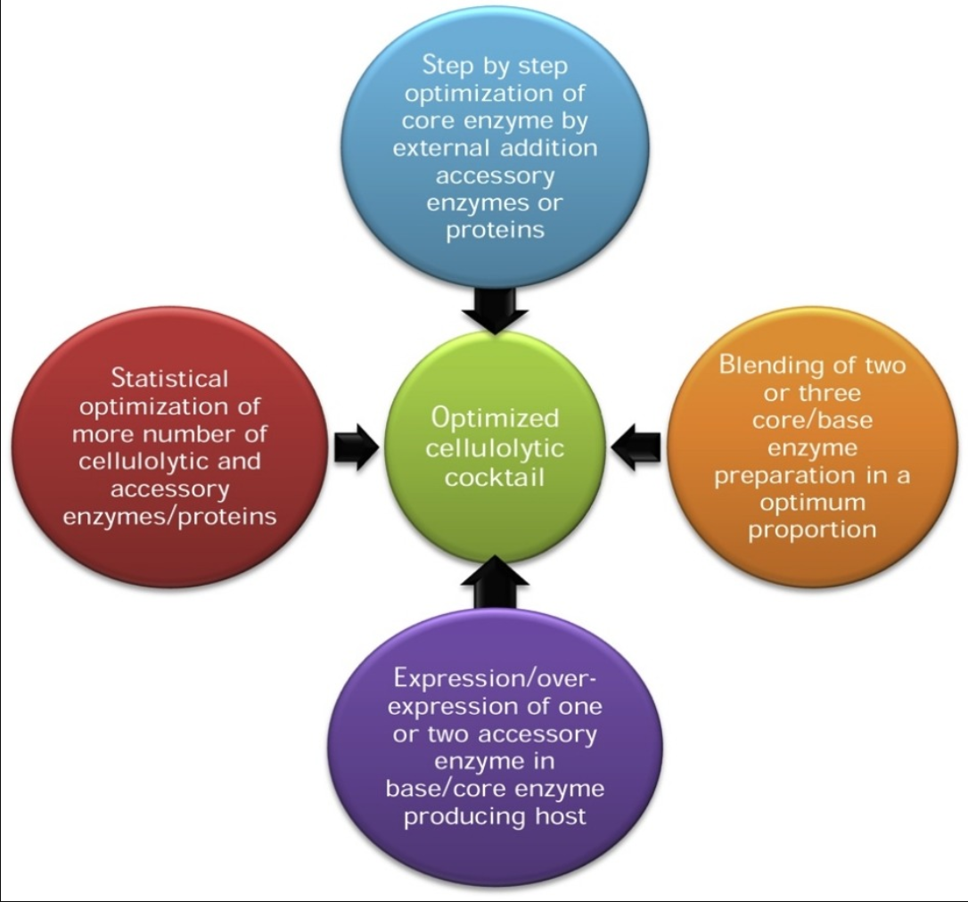
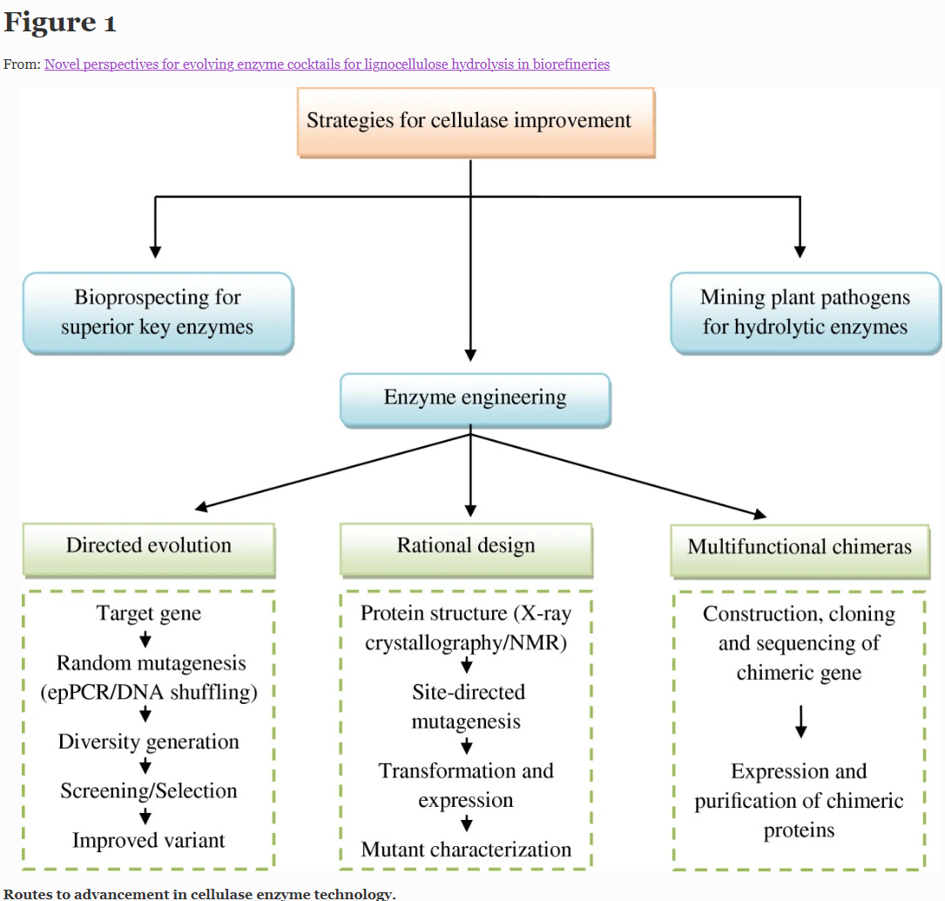
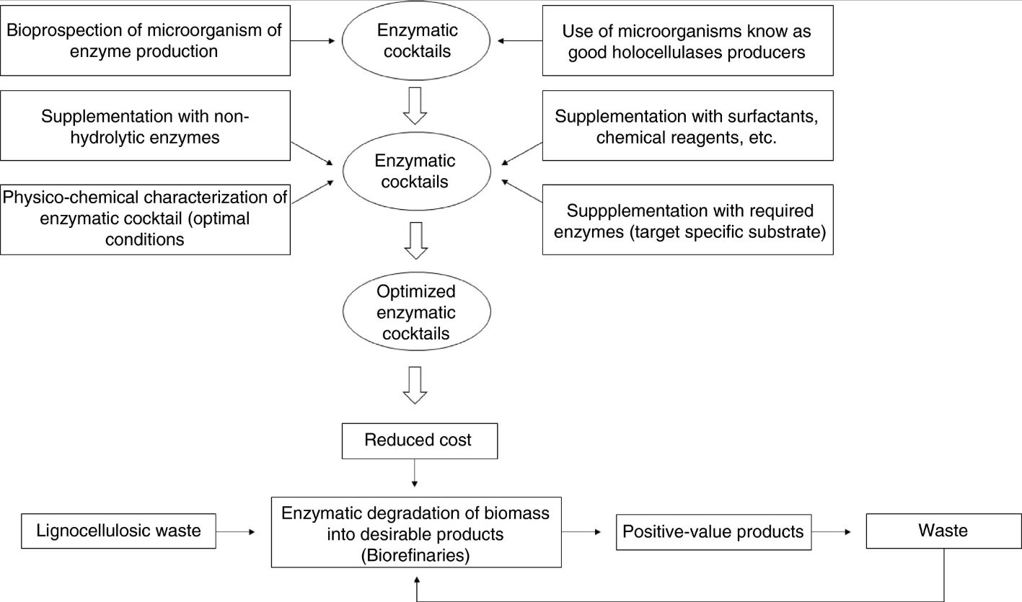
19以降は未読

